Z-escores
Z-escores
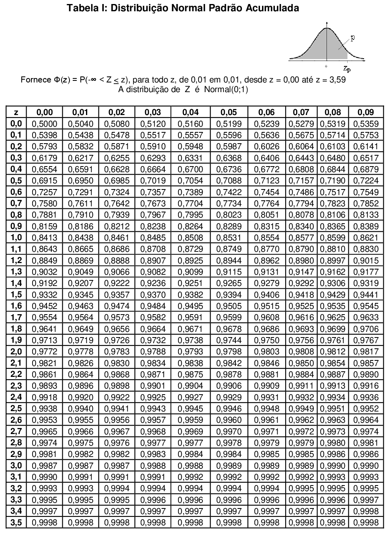

$$z=\frac{Valor−média}{Desvio padrão}$$

Atividade
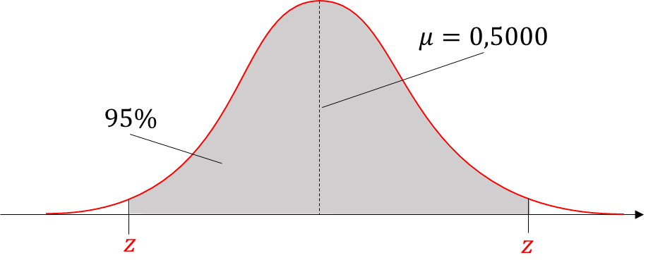
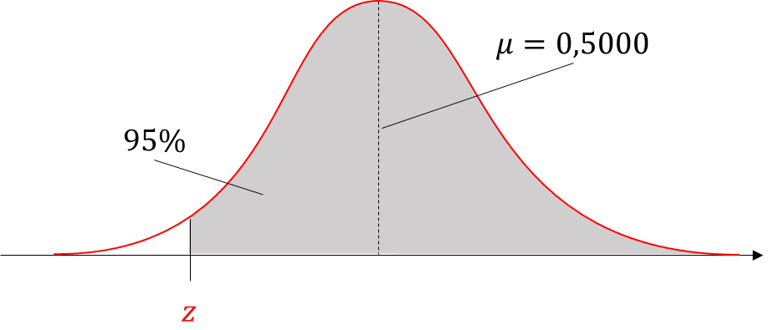
Distribuições normais: encontrando z-escore para 95% de área

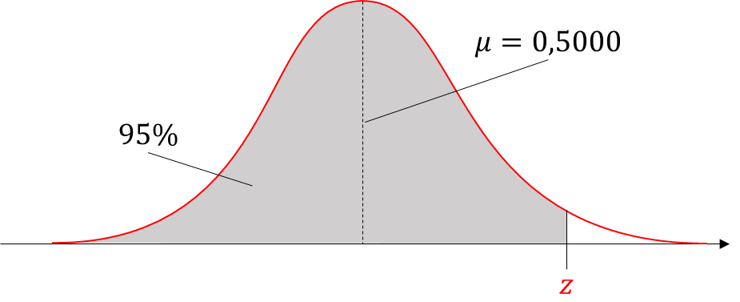
Exercício
1. | Encontre o z-escore que corresponda à área acumulada de 95% à esquerda.

2. | Encontre o z-escore que corresponda à área acumulada de 95% à direita.

3. | Encontre o z-escore que corresponda à área acumulada de 95% no centro.

 | Solução:

 | Z-escore | 0.95 | Esquerda | Direita | Centro
 | Limite Inferior: |  | NA | -1.64 | -1.96
 | Limite Superior: |  | 1.64 | NA | 1.96

 | NA: Não se aplica

